部署登録テスト
社員一覧テスト

テストの対象と範囲
対象 | 社員一覧画面
範囲 | 社員が1人以上登録されているときと0人のときの表示

下記テストケースNo.1において社員テーブルに登録されているデータ

テストケース
No | 前提 | 手順 | 期待動作

1 | employeeテーブルに上記レコードが登録されている | 「社員管理」をクリック | 上記のデータが表示されている
2 | employeeテーブルに何も登録されていない | 〃 | 「社員が登録されていないません」と「社員を登録する」の二つのメッセージ、リンクが表示

結果画面のスクリーンショット

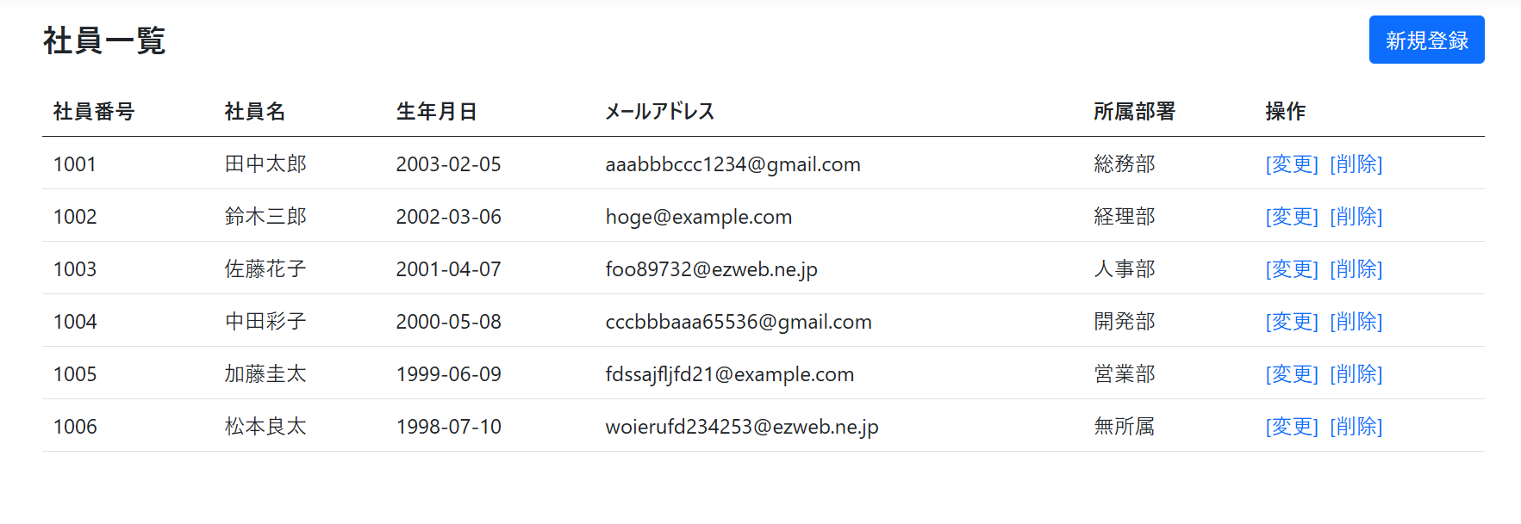
No.1

No.2

